Hoja1
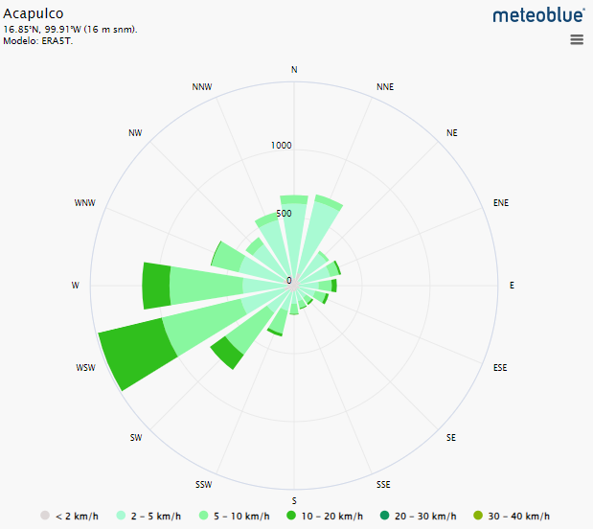
Acapulco de Juárez, Guerrero
Clima

 | Temperaturas medias y precipitaciones

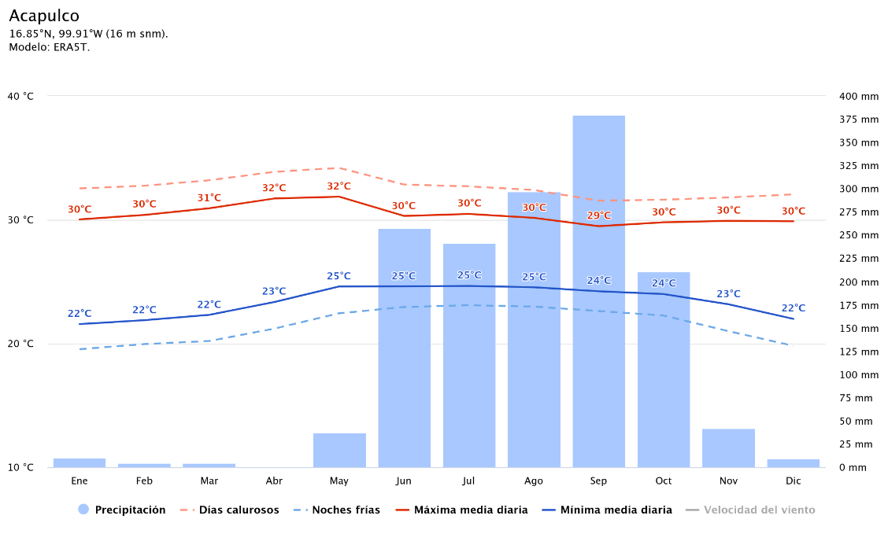
Mes | Precipitación (mm) | Días Calurosos (°C) | Noches frías (°C) | Máxima media diaria (°C) | Mínima media diaria (°C)
Enero | 10 | 33 | 20 | 30 | 22
Febrero | 5 | 33 | 20 | 30 | 22
Marzo | 5 | 33 | 20 | 31 | 22
Abril | 1 | 34 | 21 | 32 | 23
Mayo | 38 | 34 | 22 | 32 | 25
Junio | 258 | 33 | 23 | 30 | 25
Julio | 242 | 33 | 23 | 30 | 25
Agosto | 298 | 32 | 23 | 30 | 25
Septiembre | 380 | 32 | 23 | 29 | 24
Octubre | 211 | 32 | 22 | 30 | 24
Noviembre | 42 | 32 | 21 | 30 | 23
Diciembre | 10 | 32 | 20 | 30 | 22

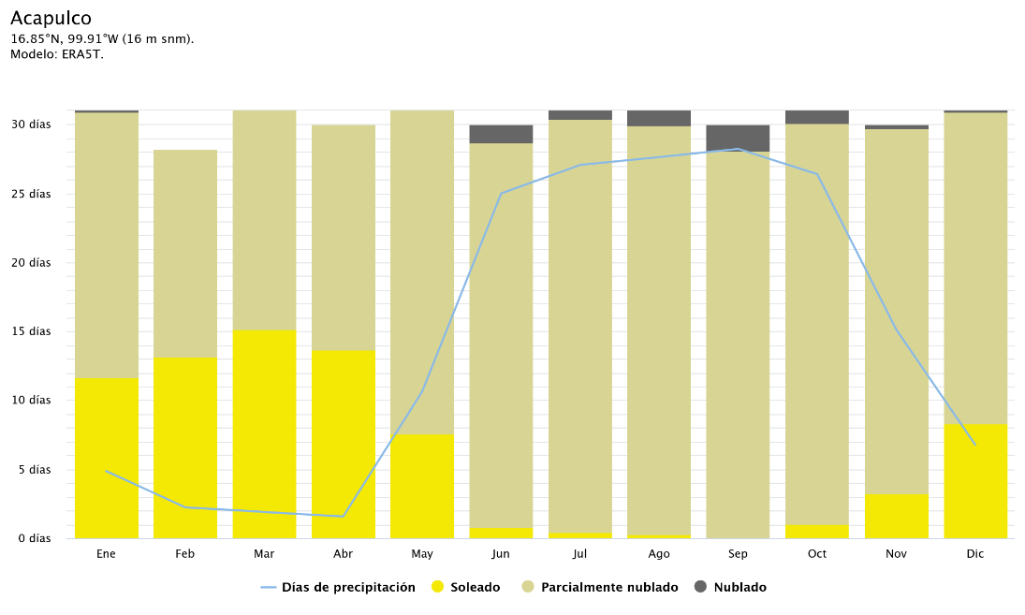
 | Cielo nublado, sol y días de precipitación
Mes | En días
 | Días de precipitación | Soleado | Parcialmente nublado | Nublado
Enero | 4.9 | 11.7 | 19.2 | 0.1
Febrero | 2.2 | 13.2 | 15.1 | 0
Marzo | 1.9 | 15.2 | 15.8 | 0
Abril | 1.6 | 13.7 | 16.3 | 0
Mayo | 10.6 | 7.6 | 23.4 | 0
Junio | 25 | 0.8 | 27.8 | 1.3
Julio | 27.1 | 0.5 | 29.9 | 0.6
Agosto | 27.6 | 0.3 | 29.6 | 1.1
Septiembre | 28.2 | 0.1 | 28.1 | 1.9
Octubre | 26.4 | 1 | 29.1 | 0.9
Noviembre | 15.1 | 3.3 | 26.5 | 0.2
Diciembre | 6.8 | 8.3 | 22.6 | 0.1

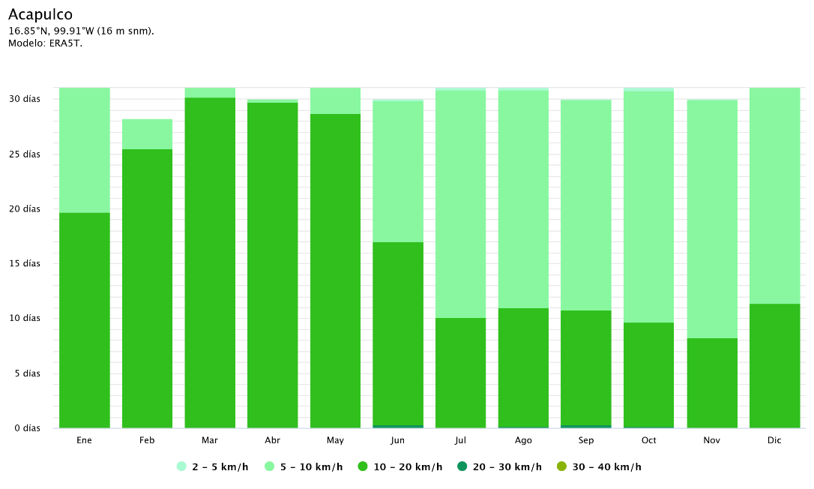
 | Velocidad del viento
Mes | En días
 | 2-5 km/h | 5-10 km/h | 10-20 km/h | 20-30 km/h | 30-40 km/h
Enero | 0 | 11.3 | 19.7 | 0 | 0
Febrero | 0 | 2.8 | 25.5 | 0 | 0
Marzo | 0 | 0.8 | 30.2 | 0 | 0
Abril | 0 | 0.3 | 29.7 | 0 | 0
Mayo | 0 | 2.3 | 28.6 | 0.1 | 0
Junio | 0.1 | 12.8 | 16.7 | 0.3 | 0
Julio | 0.1 | 20.8 | 10 | 0.1 | 0
Agosto | 0.1 | 19.8 | 10.9 | 0.2 | 0
Septiembre | 0.1 | 19.2 | 10.4 | 0.3 | 0
Octubre | 0.2 | 21.2 | 9.5 | 0.1 | 0
Noviembre | 0.1 | 21.7 | 8.3 | 0 | 0
Diciembre | 0 | 19.6 | 11.4 | 0 | 0

 | Rosa de los vientos

